PurchaseModule
设计 |  |  |  | 逻辑名 |  | 采购管理模块 | 设计人 | 罗龙飞
 |  |  |  | 物理名 |  | PurchaseModule | 日期 | 2026.5.25
界面设计
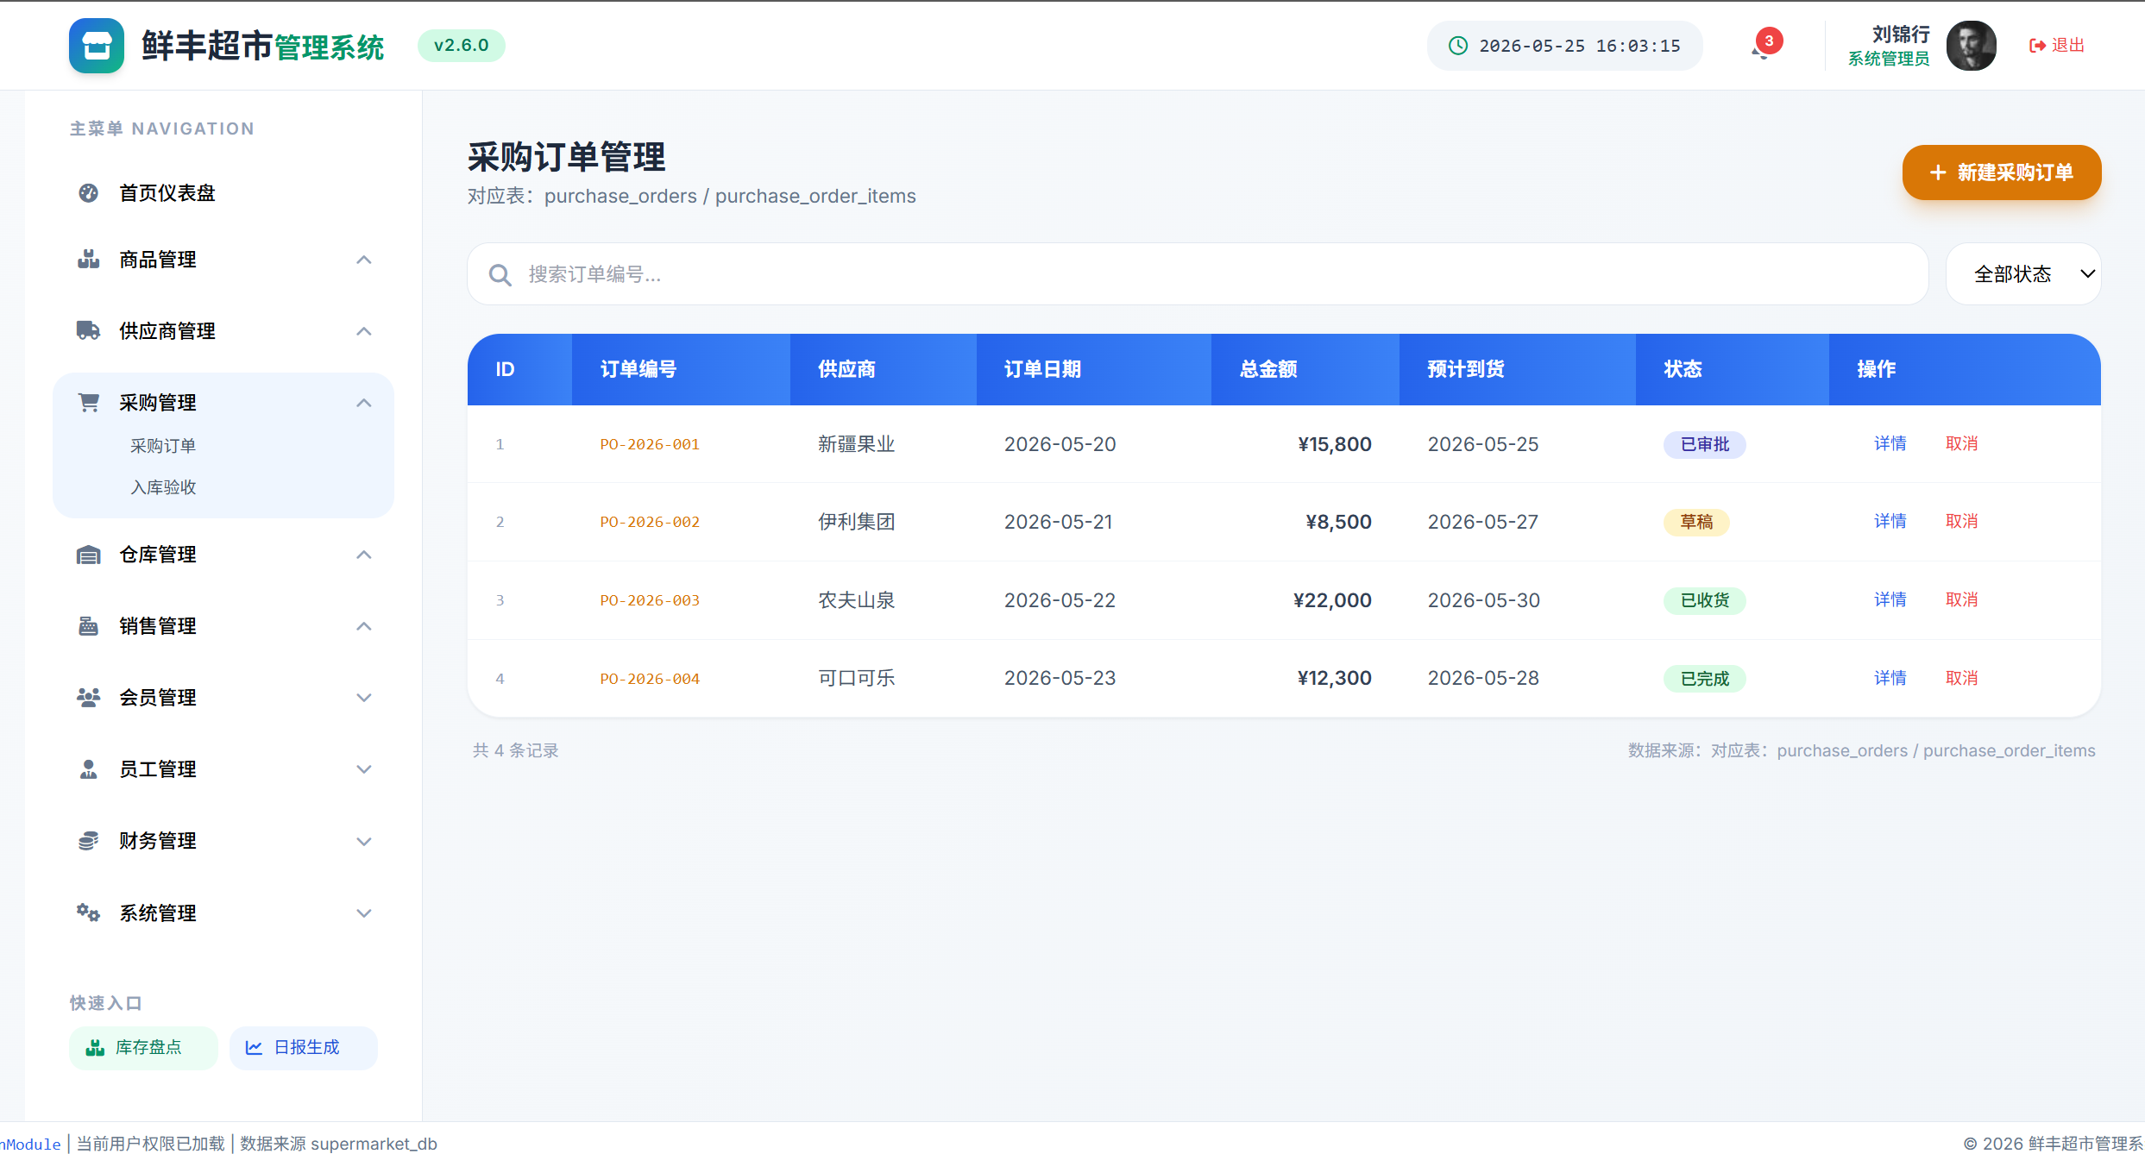  主界面：采购订单列表（ID|订单编号|供应商|日期|金额|到货日期|状态|操作） 状态下拉筛选：草稿/已审批/已收货/已完成/已取消 已完成(绿色)/已审批(蓝色)/草稿(黄色)/已取消(红色) 子模块：入库验收(inbound_records/inbound_items表) 线框图见supermarket_ui_full.html中purchase/purchase-inbound视图 关联模块： 供应商管理模块(order.supplier_id→suppliers) 仓库管理模块(order.warehouse_id→warehouses) 员工管理模块(order.created_by/approved_by→employees)

项目说明
 | 项目名 | 类型 | 实例 |  | 校验
 | 订单编号 | 字符串 | /purchase_order.order_number |  | 自动生成PO-YYYY-NNNN

 | 供应商 | 选择 | /purchase_order.supplier_id |  | 非空检查 关联suppliers表

 | 关联合同 | 选择 | /purchase_order.contract_id |  | 选填 关联supplier_contracts表

 | 订单日期 | 日期 | /purchase_order.order_date |  | 非空检查 ≤预计到货日期

 | 总金额 | 数字 | /purchase_order.total_amount |  | 非空检查 >0 由明细自动汇总

 | 预计到货 | 日期 | /purchase_order.delivery_date |  | 非空检查 ≥订单日期

 | 入库仓库 | 选择 | /purchase_order.warehouse_id |  | 非空检查 关联warehouses表

 | 状态 | 选择 | /purchase_order.status |  | draft→pending→approved→shipped→received→completed 可cancelled

事件说明
 | 事件名 | 类型 | 触发 |  | 数据来源
 | 新建采购订单 | 按钮 | 点击 |  | /suppliers (GET) /supplier_contracts (GET) /warehouses (GET) /products (GET) /purchase_order (POST) /purchase_order_items (POST)

 | 业务逻辑说明
 | => 用户点击"新建采购订单"按钮>purchase.add 系统自动生成订单编号（PO-YYYY-NNNN，年份+4位流水号） 前端加载供应商下拉列表(/suppliers)、仓库下拉列表(/warehouses) 用户选择供应商后，自动加载该供应商的有效合同列表(/supplier_contracts?supplier_id=&status=active) 用户添加采购明细：选择商品(/products)→输入采购数量(quantity)→输入单价(unit_price) 系统自动计算每行小计(subtotal=quantity×unit_price)，并汇总total_amount 填写预计到货日期delivery_date，选择入库仓库warehouse_id => 前端校验： supplier_id非空→否则/message/error/001 total_amount>0→否则/message/error/009 delivery_date≥order_date→否则/message/error/010：预计到货日期不能早于订单日期 warehouse_id非空→否则/message/error/001 校验通过后，POST /purchase_order创建采购订单头表(status=draft) POST /purchase_order_items批量插入采购明细 提交审批后status自动变更为pending 成功后显示"采购订单创建成功，已提交审批" 记录operation_logs已提交审批" 记录operation_logs

 | 事件名 | 类型 | 触发 |  | 数据来源
 | 审批采购订单 | 按钮 | 点击 |  | /purchase_order/{id} (GET) /purchase_order/{id}/approve (PUT)

 | 业务逻辑说明
 | => 审批人（采购经理或管理员）在订单详情页点击"审批"按钮>purchase.approve({id}) => 系统检查当前用户权限（需采购经理或管理员角色）→无权限提示/message/error/004 GET /purchase_order/{id}获取订单详情，确认订单状态为pending（待审批） 如果状态不是pending→提示/message/error/011：当前订单状态不允许审批 审批通过：PUT /purchase_order/{id}/approve status: pending→approved 记录approved_by（审批人ID）和approved_at（审批时间） 系统自动通知供应商（生成通知记录） 审批拒绝：status: pending→draft，记录拒绝原因 记录operation_logs

 | 事件名 | 类型 | 触发 |  | 数据来源
 | 确认收货 | 按钮 | 点击 |  | /purchase_order/{id}/receive (PUT) /inbound_records (POST) /inbound_items (POST) /inventory_details (PUT)

 | 业务逻辑说明
 | => 货物到达仓库后，仓库管理员点击"确认收货">purchase.receive({id}) => 检查订单状态是否为shipped（已发货）→否则提示/message/error/011 系统自动生成入库单：POST /inbound_records 关联supplier_id、warehouse_id、source_order_id（采购订单ID） 逐项确认入库明细： 填写batch_no（批次号，格式B+YYYYMMDD+2位序号） 填写expiry_date（有效期，用于FIFO管理） 填写bin_location（库位，格式：区-排-位，如A-01-03） 填写实收数量（可小于采购数量，记录差异） POST /inbound_items批量写入入库明细 PUT /inventory_details更新对应商品和批次的库存数量(quantity+=实收数量) 验收全部完成→purchase_order.status: received→completed 如有数量差异，记录差异原因，可生成补货采购单 记录operation_logs

错误信息一览表（共享全组使用）
错误信息一览表（共享全组使用） | 错误码 | 含义 | 触发条件 | 显示信息 | | 001 | 空值校验失败 | 必填字段为空 | /message/error/001：输入不能为空 | | 002 | 长度校验失败 | 输入长度不符合[min,max] | /message/error/002：长度不符合要求 | | 003 | 验证失败 | 用户名密码不匹配 | /message/error/003：身份验证失败 | | 004 | 无权限 | 用户无任何权限 | /message/error/004：权限不足，请联系管理员 | | 005 | 数据不存在 | 查询的ID不存在 | /message/error/005：数据不存在或已被删除 | | 006 | 数据重复 | 唯一字段重复 | /message/error/006：该记录已存在 | | 007 | 关联数据存在 | 删除时存在外键依赖 | /message/error/007：存在关联数据，无法删除 | | 008 | 库存不足 | 出库数量>库存数量 | /message/error/008：库存不足 | | 009 | 金额校验失败 | 金额<=0或格式错误 | /message/error/009：金额格式不正确 | | 010 | 日期校验失败 | 日期逻辑错误(结束<开始) | /message/error/010：日期范围不正确 | | 011 | 状态流转非法 | 状态变更不符合规则 | /message/error/011：当前状态不允许此操作 | | 012 | 超出限制 | 数量/容量超过上限 | /message/error/012：超出系统限制 |

